GAUCHE
La fonction GAUCHE permet d'extraire d'une chaîne n caractère à partir de la gauche
=GAUCHE(texte;no_car*)
* no_car : nombre de carctère à extraire
OBJECTIF : EXTRAIRE 4 caractères à partir de la gauche
NOM | GAUCHE
POPLOU Jean
VANDEL Amélie
VOLAYEDEULO Marina
LARNAK Adelphe
CHICHE Vincent
KLEIN Aristide
FLANNEL Thierry
PODEVIN Martha

DROITE
La fonction DROITE permet d'extraire d'une chaîne n caractère à partir de la droite
=DROITE(texte;no_car*)
* no_car : nombre de carctère à extraire
OBJECTIF : EXTRAIRE 4 caractères à partir de la droite
NOM | Droite
POPLOU Jean
VANDEL Amélie
VOLAYEDEULO Marina
LARNAK Adelphe
CHICHE Vincent
KLEIN Aristide
FLANNEL Thierry
PODEVIN Martha

TEXTE
UTILISER LA FONCTION TEXTE POUR CONVERTIR LES NOMBRES EN TEXTE

La fonction TEXTE permet de convertir un nombre en texte
Syntaxe et argument :
=TEXTE(Valeur;Format*)
ÉCRIRE UNE DATE AU FORMAT TEXTE

Date | "jj-mm-aaaa" | "jjjj jj mmmm aaaa"
2019-01-05
2019-09-16
2020-09-12
774181
Format pour les dates
Exemple pour lundi 16 septembre 2019
Nom du jour complet : jjjj exemple : lundi
Nom du jour abrégé : jjj exemple : lun
Numéro du jour : jj exemple : 16
Nom du mois complet : mmmm exemple : septembre
Nom du mois abrégé : mmm exemple : sept
Numéro du mois : mm exemple : 09
Année format long : aaaa exemple : 2019
Année format court : aa exemple : 19

CONVERTIR LA DATE DU JOUR AU FORMAT "JJ-mmm-aa"
Date du jour | jjj jj mmm aa

ÉCRIRE DES VALEURS MONÉTAIRES, ENTIÈRES OU DÉCIMALES AU FORMAT TEXTE

Format pour les nombres
- les dièses permettent de formater avec un séparateur de millier
- les 0 figurent n'importe quel chiffre de 0 à 9
¤ monétaire : 3 345,89 € : "# ##0,00 €"
¤ décimal : 3 345,89 : "# ##0,00"
¤ entier : 3 385 : "# ##0"
Monaie
121.75 €
3,257.56 €
152,024.00 €
12,789.00 €

Nombres décimaux
136,547.56
23,659,852.45
3.1415926536
18.72

Nombre entier
4,568 | 4 568
156,487
58,784
128

CNUM
La fonction CNUM permet de convertir un nombre au format texte en un nombre
=CNUM(texte)
OBJECTIF : Convertir les "nombres au format texte" en nombre

CNUM
Format Texte | Format Nombre
123
45,8
21,78
2019

MAJUSCULE
La fonction MAJUSCULE permet de convertir un texte en majuscule
=MAJUSCULE(texte)
OBJECTIF : Convertir les noms en majuscules
NOM | Majuscule
payet
grondin
gonthier
hoareau
boyer

MINUSCULE
La fonction Minuscule permet de convertir un texte en minuscule
=MINUSCULE(texte)
OBJECTIF : Convertir les prénoms en minuscule
Article | Minuscule
CISEAUX
BROUETTE
CIMENT
PELLE
CLEF A MOLETTE

NOMPRPOPRE
La fonction NOMPROPRE permet d'écrire la première lettre de chaque mot d'une chaîne en majuscule
=NOMPROPRE(texte)
OBJECTIF : chaque chaîne de texte en utilsant la fonction NOMPRPRE
Usager | NomPropre
JEAN EUSTACHE | Jean Eustache
PIERRE
ALINE
BOYER JOSIE
CORDIER ALAIN

NBCAR
Expressions | NBCAR
POPLOU Jean
1234-ABGRD-4567
La fonction NBCAR compte le nombre de caractères contenu dans une chaîne, blanc compris
=NBCAR(texte)
OBJECTIF : Compter le caractères de chaque chaîne
173129741154678
LARNAK Adelphe
NEC PLURIBUS IMPAR
KLEIN Aristide
FLANNEL Thierry
PODEVIN Martha

CONCATENER
CONCATENER DU TEXTE C'EST METTRE BOUT À BOUT DES CHAINES DE TEXTES
VOUS POUVEZ AU CHOIX UTILISER :
- LE CARACTÈRE DE CONCATÉNATION &
- LA FONCTION CONCATENER (OU CONCAT - version > 2010)
Exemple :
en C3 pour écrire Jean EUSTACHE Vous pouvez utiliser une de ces 2 méthodes :
=CONCAT(A3;" ";B3) ou =A3&" "&B3
Les doubles guillemets encadrant un espace blanc permettent de créer un espace entre les mots
CONCATENER DU TEXTE C'EST METTRE BOUT À BOUT DES CHAINES DE TEXTES
VOUS POUVEZ AU CHOIX UTILISER :
- LE CARACTÈRE DE CONCATÉNATION &
- LA FONCTION CONCATENER (OU CONCAT - version > 2010)
Exemple :
en C3 pour écrire Jean EUSTACHE Vous pouvez utiliser une de ces 2 méthodes :
=CONCAT(A3;" ";B3) ou =A3&" "&B3
Les doubles guillemets encadrant un espace blanc permettent de créer un espace entre les mots
Prénom | NOM | Prénom + NOM
Jean | EUSTACHE
Toto | de LA YOURTIÈRE
Lucien | DIOR

Concaténer ci-dessous le texte "Montant facturé le" et la date du jour mise au format texte jjj jj mmm aaaa

Outil Convertir 1
OBJECTIF : Fractionner du texte en plusieurs colonnes
- Utiliser l'outil Covertir pour que NOM et Prénom soient exprimés dans des colonnes distinctes
1 - Sélectionner la palge A4:A16
2 - Dans Données/outils de données , cliquer sur Convertir
3 - suivre les étapes de l'assistant
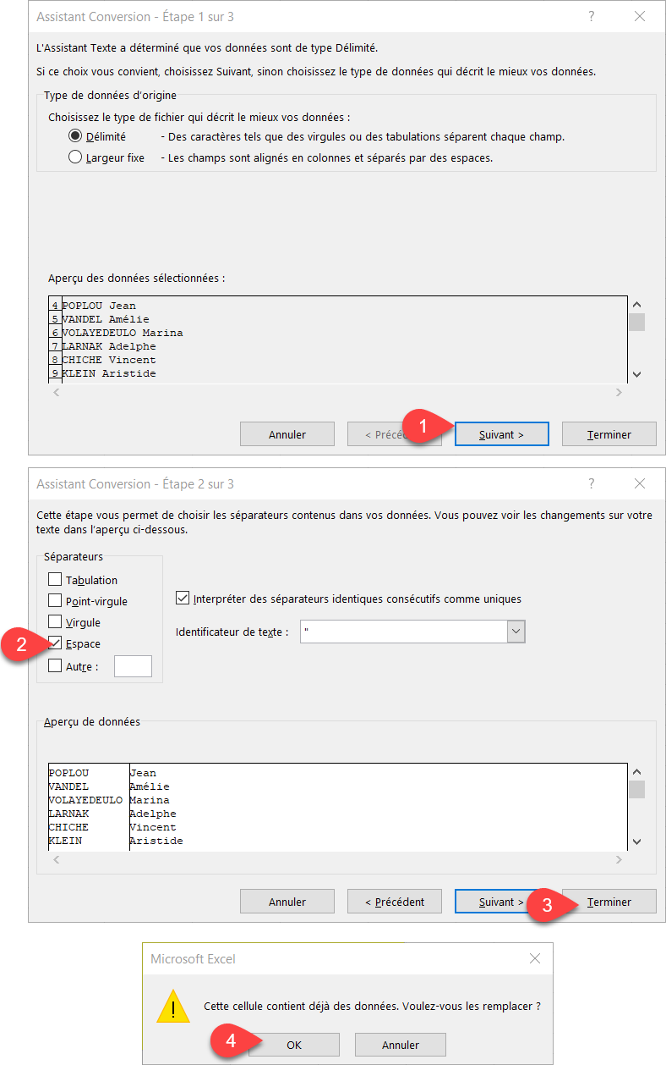

NOM | Prénom
POPLOU Jean
VANDEL Amélie
VOLAYEDEULO Marina
LARNAK Adelphe
CHICHE Vincent
KLEIN Aristide
FLANNEL Thierry
PODEVIN Martha
CESAR Clarisse
CORK Nathalie
ATHON André
PORSIDOUX Ariette
POTIER Eymard

Outil Convertir 2
OBJECTIF : Fractionner la référence en plusieurs colonnes en utilisant le caractère séparateur
Référence
7052-VEARIJP-127
9953-AQCJKIK-101
2008-UTMDCOU-746
1957-HMRFUHW-339
5610-PFINJXO-927
3183-LYKCNWG-770
2333-JLPJRNM-195
5313-GKSKTCS-630
2731-OTBGDDL-657
1866-DCHNLUQ-483











!
"
#
$
%
&
'
(
)
*
+
,
-
.
/
0
1
2
3
4
5
6
7
8
9
:
;
<
=
>
?
@
A
B
C
D
E
F
G
H
I
J
K
L
M
N
O
P
Q
R
S
T
U
V
W
X
Y
Z
[
\
]
^
_
`
a
b
c
d
e
f
g
h
i
j
k
l
m
n
o
p
q
r
s
t
u
v
w
x
y
z
{
|
}
~

€

‚
ƒ
„
…
†
‡
ˆ
‰
Š
‹
Œ

Ž


‘
’
“
”
•
–
—
˜
™
š
›
œ

ž
Ÿ

Remplissage instantané
Concaténer avec le remplissage instantanné |  |  | Fractionner avec le remplissage instantané

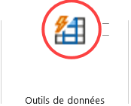
UTILISER LE REMPLISSAGE INSTANTANÉ
- Saisir un exemple de concaténation en C7 et de fractionnement en G7
- Sélectionner l'exemple
- Dans Données/Outils de données cliquer sur Remplissage instantané
Prénom | Nom | NOM Prénom | Référence | Lettres uniquement
Maurice | YELTSINE |  | 7052-VEARIJP-127
Alain | THERIEUR |  | 9953-AQCJKIK-101
Sylvie | SEMIEUT |  | 2008-UTMDCOU-746
Sim | DESPREZ |  | 1957-HMRFUHW-339
Lucie | MIRMIDON |  | 5610-PFINJXO-927
 |  |  | 3183-LYKCNWG-770
 |  |  | 2333-JLPJRNM-195
 |  |  | 5313-GKSKTCS-630
 |  |  | 2731-OTBGDDL-657
 |  |  | 1866-DCHNLUQ-483

